Sheet1
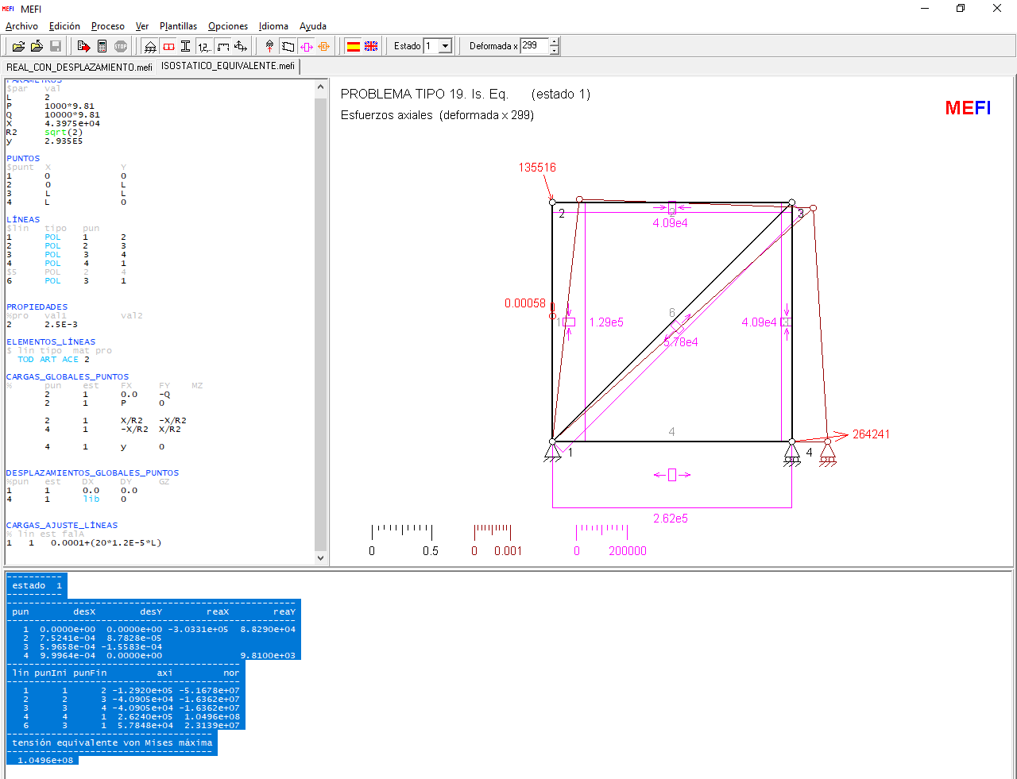
 |  |  | I) Verificación del 'sistema isostático equivalente' (MEFI)

 |  |  | ----------
 |  |  |  | estado 1
 |  |  | ----------
 |  |  | ----------------------------------------------------
 |  |  |  | pun | desX | desY | reaX | reaY
 |  |  | ----------------------------------------------------
 |  |  |  | 1 | 0.00E+00 | 0.00E+00 | -3.03E+05 | 8.83E+04
 |  |  |  | 2 | 7.52E-04 | 8.78E-05
 |  |  |  | 3 | 5.97E-04 | -1.56E-04
 |  |  |  | 4 | 1.00E-03 | 0.00E+00 |  | 9.81E+03
A | 2.50E-03 | m2 | ------------------------------------------
E | 2.10E+11 | Pa |  | lín | punIni | punFin | axi | nor
E*A | 5.25E+08 |  | ------------------------------------------ |  |  |  |  |  | Long. | NR (MEFI) | NΨ1 | ΔLR | ΔLRxNΨ1 | NΨ2 | ΔLRxNΨ2 |  | ΔLRxNΨ1 (Manual)
L | 2 | m |  | 1 | 1 | 2 | -1.292E+05 | -5.17E+07 | 2.00E+00 | -1.29E+05 | -7.07E-01 | -4.92E-04 | 3.48E-04 | 0 | 0.00E+00 |  | -(Q+(X____R2))*L___E_A+εt | -6.2103E-05
P | 9810 | Nw |  | 2 | 2 | 3 | -4.090E+04 | -1.64E+07 | 2.00E+00 | -4.09E+04 | -7.07E-01 | -1.56E-04 | 1.10E-04 | 0 | 0.00E+00 |  | -(P+X____R2)*L___E_A | 1.1019E-04
Q | 98100 | Nw |  | 3 | 3 | 4 | -4.090E+04 | -1.64E+07 | 2.00E+00 | -4.09E+04 | -7.07E-01 | -1.56E-04 | 1.10E-04 | 0 | 0.00E+00 |  | -(P+X____R2)*L___E_A | 1.1019E-04
X | 4.40E+04 | Nw |  | 4 | 4 | 1 | 2.624E+05 | 1.05E+08 | 2.00E+00 | 2.62E+05 | -7.07E-01 | 1.00E-03 | -7.07E-04 | 1 | 1.00E-03 |  | (y-(X____R2))*L___E_A | -7.0685E-04
y | 2.94E+05 | Nw |  | 6 | 3 | 1 | 5.785E+04 | 2.31E+07 | 2.83E+00 | 5.78E+04 | 1.00E+00 | 3.12E-04 | 3.12E-04 | 0 | 0.00E+00 |  | (P*_R2+X)*L___E_A*_R2 | 3.1166E-04
(E_A)/L | 2.62E+08 |  |  |  |  |  |  |  |  |  |  |  | 1.73E-04 |  | 1.00E-03 |  |  | -2.3692E-04
(L)/(E_A) | 3.81E-09 |  |  |  |  |  |  |  |  |  |  |  | 1 x ΔLAD | (y-X____R2)*L___E_A | 1.00E-03 | Luego "x" e "y" cumplen
 |  |  |  |  |  |  |  |  |  |  |  |  |  |  |  | 1 x ΔLBD | -(X)*L___E_A*_r2 | -2.3692E-04
R2 | 1.4142135624 |  |  |  |  |  |  |  |  |  |  |  |  |  |  |  |  | -2.7105E-15

Desl | 1.00E-03 | m
(X)/(_R2) | 3.11E+04
 | 262404.66376

α | 1.20E-05
ΔT | 20
 | 0.00048
ε | 0.0001
εt | 0.00058

